Graphiques
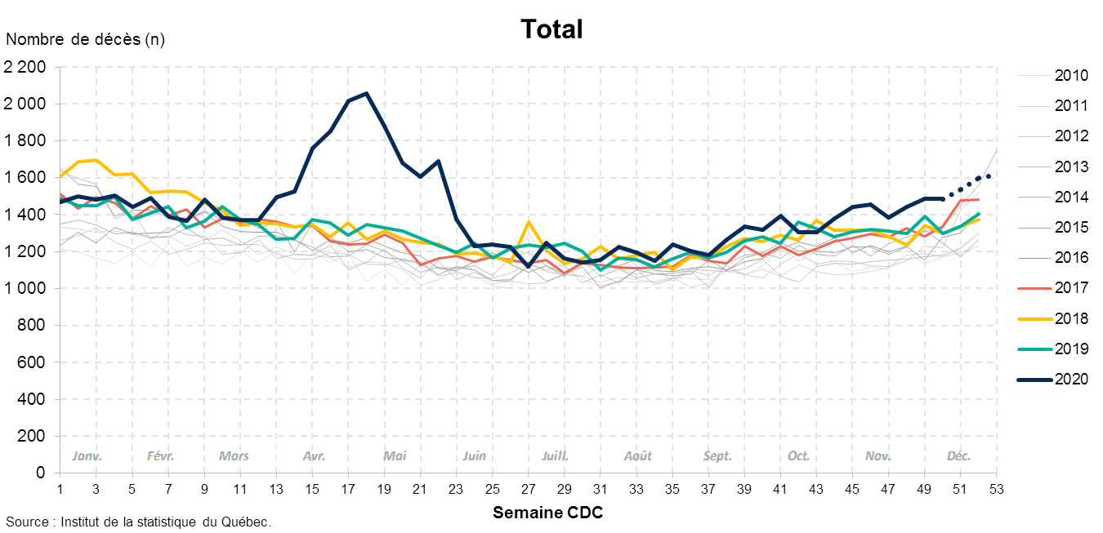
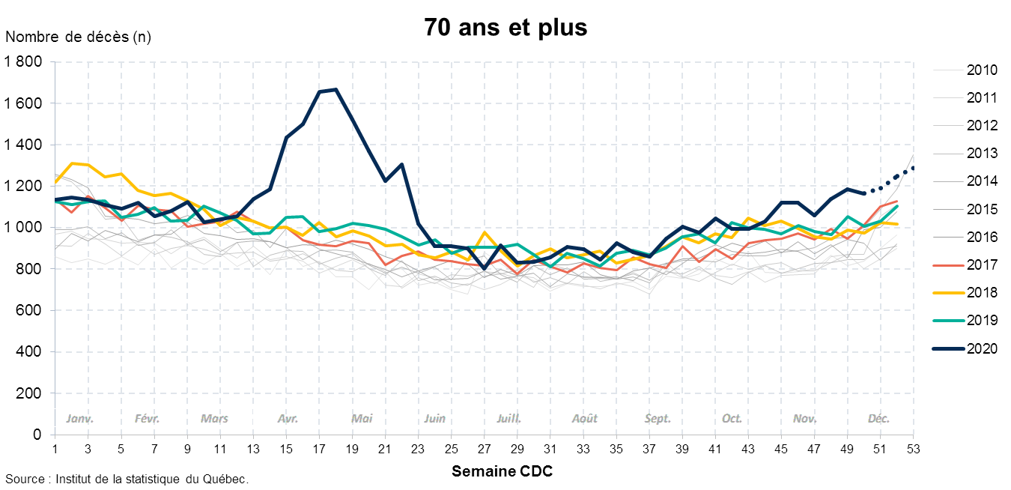
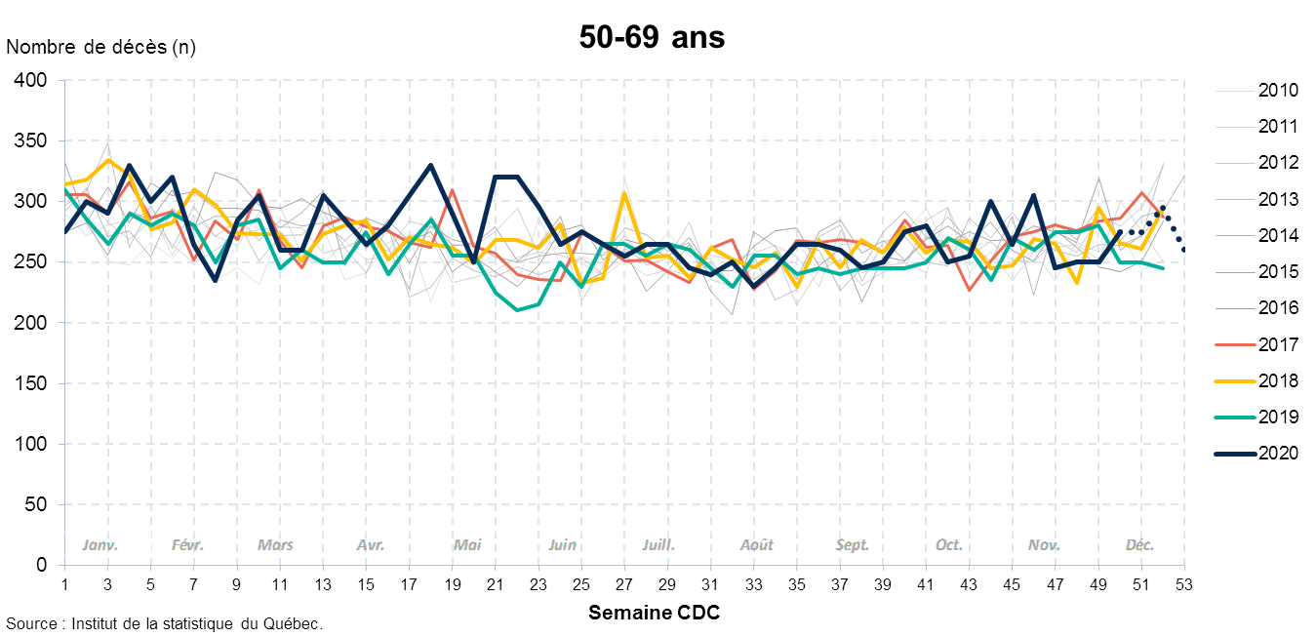
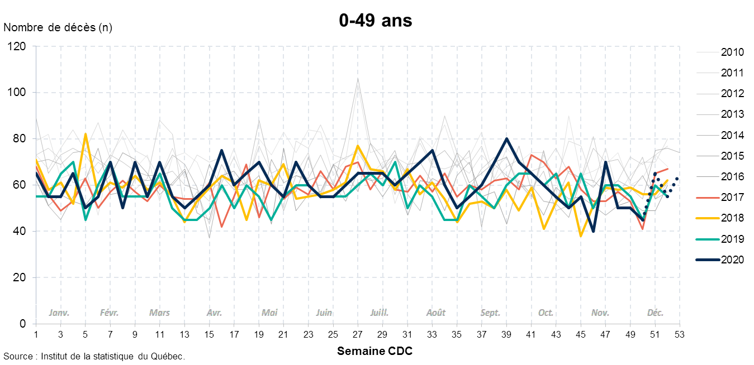
Décès par semaine selon le groupe d'âge, Québec, 2010-2020
Note : La dernière semaine présentée (semaine CDC 53) se termine le 2 janvier 2021.
Source : Institut de la statistique du Québec, fichier des décès du Registre des événements démographiques du Québec. Données extraites le 22 janvier 2021.

